참고
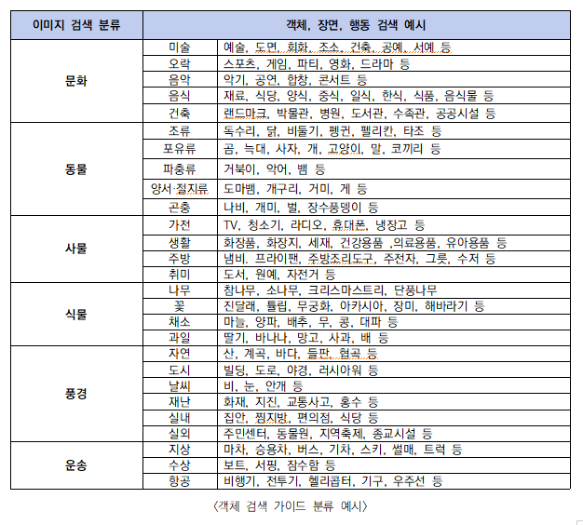
1 | 데이터 수집은 제시된 '검색 키워드'를 따라서 검색한다. | 검색 사이트 | https://commons.wikimedia.org/wiki/%EB%8C%80%EB%AC%B8?uselang=ko
2 | 오브젝트가 많이 있는 이미지를 위주로 수집한다.
3 | 메인 객체를 바운딩 박스가 된다는 것을 고려한다.
4 | 메인 객체는 1개, 서브 객체는 2개가 들어가므로 이미지 선정 시 주의한다.
5 | 장면은 메인객체와 서브객체를 조합하여 지정한다
6 | 행동은 이미지에서 추론하여 정의한다.
7 | 메인객체, 서브객체, 행동, 장면이 모두 같더라도 이미지가 다르면 다른 데이터로 취급한다.
8 | 이미지의 크기는 1280*720 이상로 지정한다.
9 | 이미지의 색상은 흑백, 칼라 상관없으며 그림, 그래픽, 실사 상관없이 수집 가능하다.
10 | 메인객체, 장면, 서브객체 등은 '한글'로 기입한다.
11 | 캡션은 이미지를 보고 생각나는 날 것의 문장으로 정의한다.
12 | 자유설명은 이미지의 행동, 서브객체, 메인객체, 장면의 키워드를 추론하여 기입한다.

아이디 분류
1
2
3
4
① 데이터 수집 방식: 1은 위키피디아를 통해 수집되는 간접 촬영: 2는 촬영기기를 통해 직접 수집하는 촬영
② 카테고리
: 문화,동물,사물,식물,풍경,운송 총 6가지의 카테고리에 따라 번호를 부여: 1 – 문화
: 2 – 동물
: 3 – 사물
: 4 – 식물
: 5 – 풍경
: 6 – 운송
③ 세부카테고리
: ② 의 속하는 하위 카테고리를 뜻함
④ : 키워드 (메인객체)
: ③ 에 속하는 객체들을 뜻함: 넘버링 형태

★ 아이디 구분법
메인 객체 ‘피아노＇를 위키피디아를 통해 수집 시 1 _1 _ 01 _001_20220531173102 , 1 _1 _ 1 _002_20220531173602 .. .. 와 같이 표기됨

1 _1 _ 01 _001_20220531173102
구분
간접 – 1
직접 – 2
카테고리
문화 – 1
동물 – 2
사물 – 3
식물 – 4
.
.
.
세부카테고리
세부 카테고리의 번호 넘버링
번호
수집된 이미지 번호001, 002 순으로 나열
시간
수집된 데이터 시간

